Arkusz1
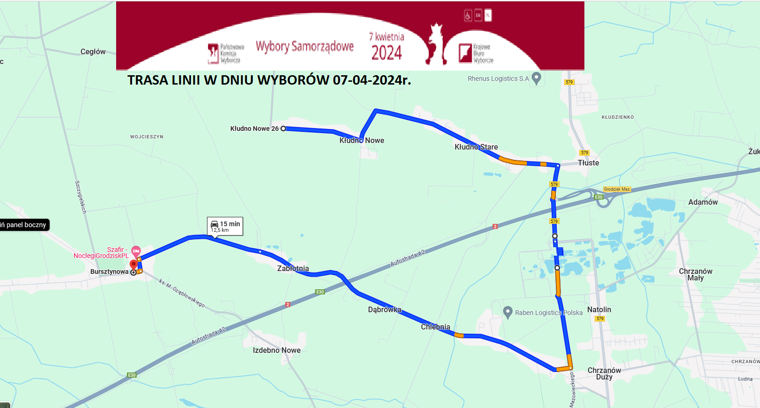

Rozkład jazdy autobusu elektrycznego w dniu wyborów 07-04-2024r.

LP. | Przystanki | W | W | W
1 | Kłudno Nowe Pętla | 10:00:00 | 12:00:00 | 14:00:00
2 | Kłudno Nowe | 10:01:00 | 12:01:00 | 14:01:00
3 | Kłudno Wieś | 10:03:00 | 12:03:00 | 14:03:00
4 | Kłudno OSP | 10:05:00 | 12:05:00 | 14:05:00
5 | Tłuste Węzeł | 10:06:00 | 12:06:00 | 14:06:00
6 | Chlebnia nr 28 | 10:11:00 | 12:11:00 | 14:11:00
7 | Chlebnia nr 40 | 10:12:00 | 12:12:00 | 14:12:00
8 | Chlebnia RSP | 10:13:00 | 12:13:00 | 14:13:00
9 | Chlebnia Klub Sportowy | 10:14:00 | 12:14:00 | 14:14:00
10 | Dąbrówka Osiedle | 10:15:00 | 12:15:00 | 14:15:00
11 | Dąbrówka Wieś | 10:16:00 | 12:16:00 | 14:16:00
12 | Zabłotnia Wieś | 10:17:00 | 12:17:00 | 14:17:00
13 | Zabłotnia Świetlica | 10:18:00 | 12:18:00 | 14:18:00
14 | Izdebno Kościelne Grodziska Nr 14 | 10:19:00 | 12:19:00 | 14:19:00
15 | Izdebno Kościelne Szkoła | 10:20:00 | 12:20:00 | 14:20:00

Lp. | Przystanki | W | W | W
1 | Izdebno Kościelne Szkoła | 10:50:00 | 12:50:00 | 14:50:00
2 | Izdebno Kościelne Grodziska Nr 14 | 10:51:00 | 12:51:00 | 14:51:00
3 | Zabłotnia Świetlica | 10:52:00 | 12:52:00 | 14:52:00
4 | Zabłotnia Wieś | 10:53:00 | 12:53:00 | 14:53:00
5 | Dąbrówka Wieś | 10:54:00 | 12:54:00 | 14:54:00
6 | Dąbrówka Osiedle | 10:55:00 | 12:55:00 | 14:55:00
7 | Chlebnia Klub Sportowy | 10:56:00 | 12:56:00 | 14:56:00
8 | Chlebnia RSP | 10:57:00 | 12:57:00 | 14:57:00
9 | Chlebnia nr 40 | 10:58:00 | 12:58:00 | 14:58:00
10 | Chlebnia nr 28 | 10:59:00 | 12:59:00 | 14:59:00
11 | Tłuste Węzeł | 11:04:00 | 13:04:00 | 15:04:00
12 | Kłudno OSP | 11:05:00 | 13:05:00 | 15:05:00
13 | Kłudno Wieś | 11:07:00 | 13:07:00 | 15:07:00
14 | Kłudno Nowe | 11:09:00 | 13:09:00 | 15:09:00
15 | Kłudno Nowe Pętla | 11:10:00 | 13:10:00 | 15:10:00

Oznaczenia:

W - kursuje w dniu wyborów (07-04-2024r.)

